상품제안서
이녹스프랑 넥밴드 내츄럴선풍기 | 상품코드: F24001

 |  |  |  |  |  |  | 02-412-0044 | www.easy1.co.kr
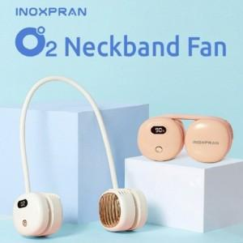

【상세/제작정보】 | 바람세기와 배터리잔량표시 안심하고 사용

【인쇄/포장옵션】 | 실크 / 포장지포장

【공급단가】 | 수량 | 30~ | 50~ | 100~ | 300~ | 500~
*VAT별도 | 단가 | 24,150원 | 23,200원 | 21,870원 | 21,000원 | 20,120원

【상품 URL】 | https://dev.easy1.co.kr:443/src/goods_detail.php?gdno=24001

